关系图
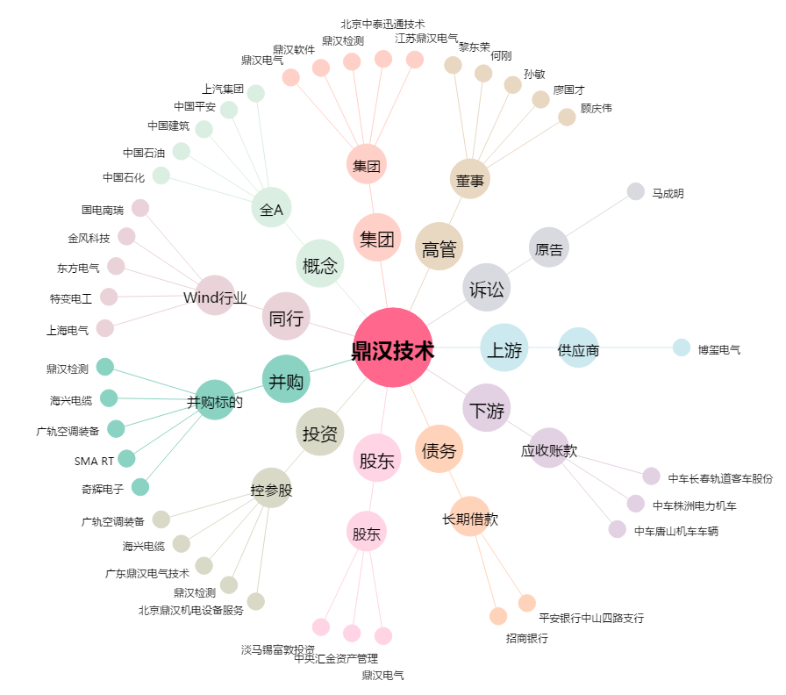
鼎汉技术[300011.SZ] - 关系概览图

